FormLenhSanXuat
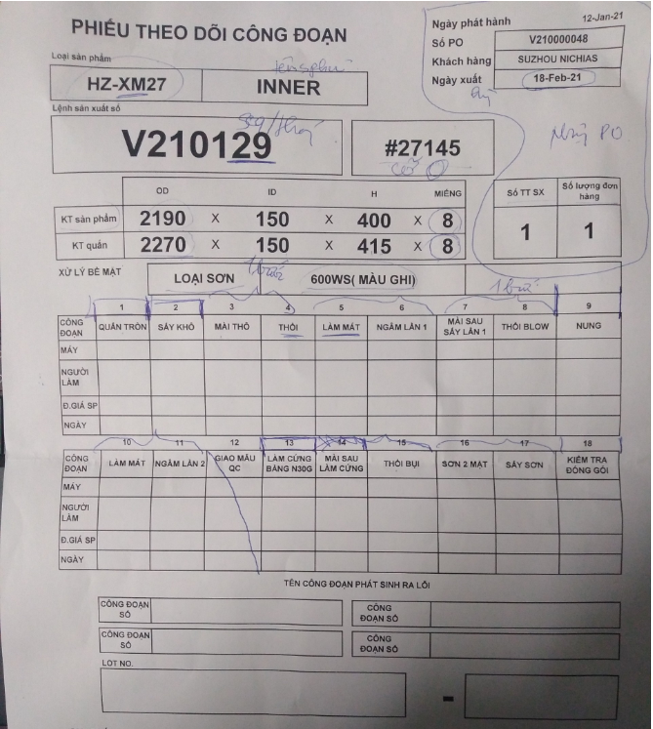
Miếng 1-4
Miếng 1
Miếng 2
Miếng 3
Miếng 4
LotNo

